工藝類型圖茄克匯總
服裝部位工藝類型-茄克
工藝部位 | 工藝圖XX-0 | 單價 | 工時(S) | 工藝圖XX-1 | 單價 | 工時(S) | 工藝圖XX-2 | 單價 | 工時(S) | 工藝圖XX-3 | 單價 | 工時(S) | 工藝圖XX-4 | 單價 | 工時(S) | 工藝圖XX-5 | 單價 | 工時(S) | 工藝圖XX-6 | 單價 | 工時(S) | 工藝圖XX-7 | 單價 | 工時(S) | 工藝圖XX-8 | 單價 | 工時(S) | 工藝圖XX-9 | 單價 | 工時(S) | 工藝圖XX-10 | 單價 | 工時(S) | 工藝圖XX-11 | 單價 | 工時(S) | 工藝圖XX-12 | 單價 | 工時(S) | 工藝圖XX-13 | 單價 | 工時(S) | 工藝圖XX-14 | 單價 | 工時(S) | 工藝圖XX-15 | 單價 | 工時(S) | 說明
01-前片肩側 | 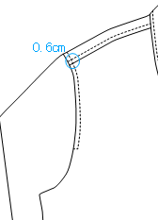 | 0.35 | 151S | 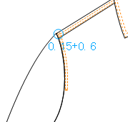 | 0.41 | 178S | 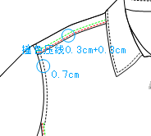 | 0.41 | 178S | 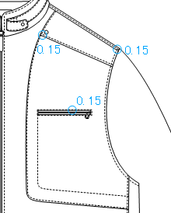 | 0.95 | 411S | 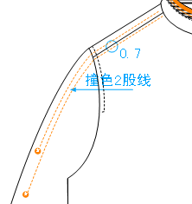 | 0.74 | 320S | 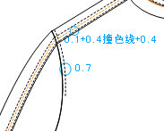 | 0.47 | 205S | 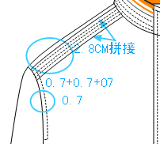 | 0.62 | 269S | 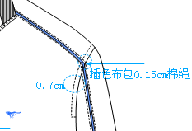 | 1.46 | 635S | 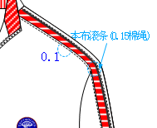 | 2.65 | 1151S | 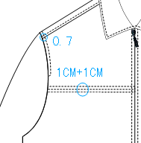 | 0.47 | 205S | 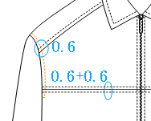 | 0.68 | 297S | 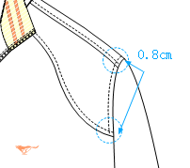 | 0.66 | 288S | 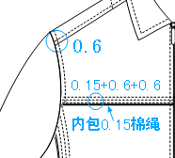 | 0.93 | 406S
02-領子 | 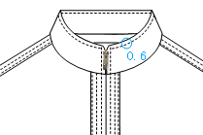 | 1.19 | 516S | 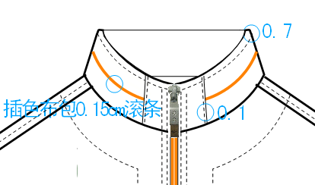 | 1.63 | 708S | 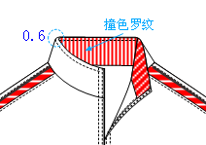 | 1.3 | 566S | 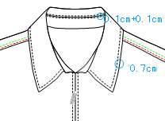 | 2.08 | 904S | 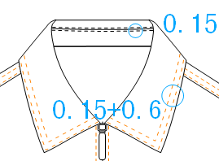 | 2.28 | 991S | 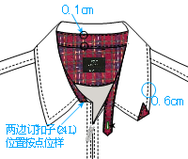 | 2.02 | 877S | 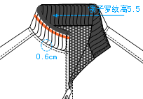 | 1.03 | 447S | 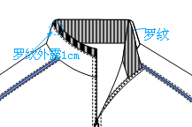 | 1 | 434S | 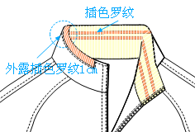 | 1.34 | 584S | 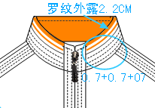 | 1.24 | 539S | 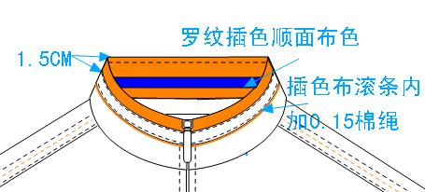 | 1.24 | 539S | 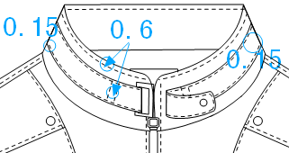 | 2 | 868S | 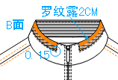 | 1.3 | 566S | 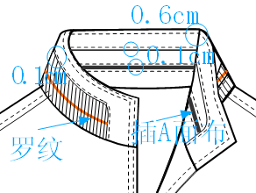 | 2.02 | 877S |  | 1.97 | 858S
03-前中拉鍊 | 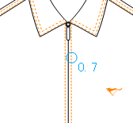 | 1.19 | 496S | 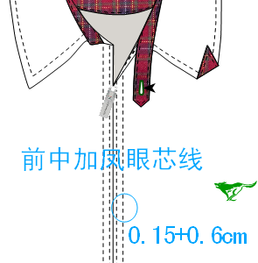 | 1.82 | 752S | 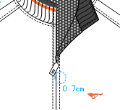 | 1.44 | 596S | 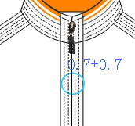 | 1.89 | 783S | 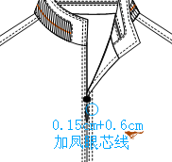 | 1.94 | 805S | 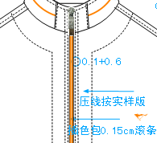 | 2.05 | 848S | 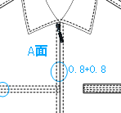 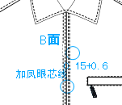 | 1.84 | 761S | 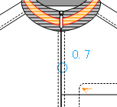 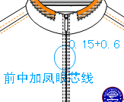 | 1.98 | 822S | 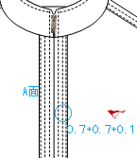 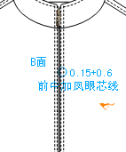 | 2.53 | 1048S | 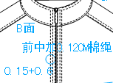 | 2.46 | 1017S
04-胸袋 | 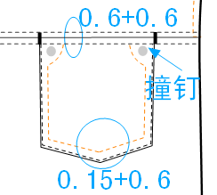 | 0.63 | 274S | 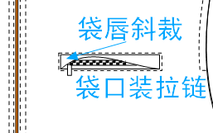 | 0.68 | 297S | 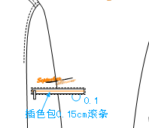 | 0.85 | 370S | 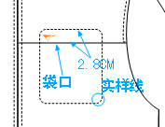 | 0.47 | 205S
05-袋子 | 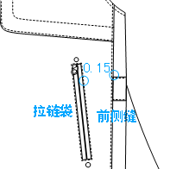 | 1.58 | 685S | 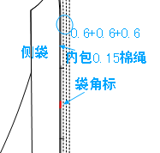 | 1.21 | 525S | 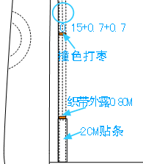 | 1.3 | 594S | 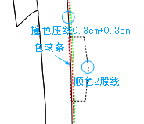 | 1.29 | 562S | 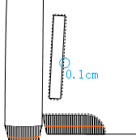 | 1.26 | 548S | 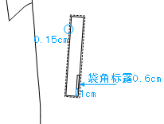 | 1.29 | 562S |  | 1.37 | 594S |  | 1.39 | 603S |  | 1.4 | 607S |  工藝圖01-1 | 1.6 | 694S |  | 1.54 | 671S |  | 1.93 | 840S |  | 1.61 | 699S |  | 1.6 | 694S |  | 2.6 | 1132S
06-袖克夫 |  | 1.5 | 653S |  | 1.87 | 813S |  | 1.79 | 776S |  | 1.95 | 849S |  | 2.21 | 959S |  | 0.75 | 324S
07-下擺 |  | 1 | 434S |  | 1.41 | 612S |  | 1.21 | 525S |  | 0.89 | 388S |  | 1.26 | 548S |  | 1.74 | 758S |  | 1.74 | 758S |  | 2.05 | 890S |  | 0.87 | 379S |  | 2.31 | 1005S |  | 1.37 | 594S |  | 1.63 | 708S |  | 2.52 | 1096S |  | 1.76 | 767S |  | 1.47 | 639S |  | 1.47 | 703S

領子
服裝部位工藝類型-茄克
工藝部位 | 工藝圖02-0 | 單價 | 工時(S) | 工藝圖02-1 | 單價 | 工時(S) | 工藝圖02-2 | 單價 | 工時(S) | 工藝圖02-3 | 單價 | 工時(S) | 工藝圖02-4 | 單價 | 工時(S) | 工藝圖02-5 | 單價 | 工時(S) | 工藝圖02-6 | 單價 | 工時(S) | 工藝圖02-7 | 單價 | 工時(S) | 工藝圖02-8 | 單價 | 工時(S) | 工藝圖02-9 | 單價 | 工時(S) | 工藝圖02-10 | 單價 | 工時(S) | 工藝圖02-11 | 單價 | 工時(S) | 工藝圖02-12 | 單價 | 工時(S) | 工藝圖02-13 | 單價 | 工時(S) | 工藝圖02-14 | 單價 | 工時(S) | 說明 | 工藝圖02-15 | 單價 | 工時(S) | 說明
02-領子 |  | 1.19 | 516S |  | 1.63 | 708S |  | 1.3 | 566S |  | 2.08 | 904S |  | 2.28 | 991S |  | 2.02 | 877S |  | 1.03 | 447S |  | 1 | 434S |  | 1.34 | 584S |  | 1.24 | 539S |  | 1.24 | 539S |  | 2 | 868S |  | 1.3 | 566S |  | 2.02 | 877S |  | 1.97 | 858S

袋子
服裝部位工藝類型-茄克
工藝部位 | 工藝圖05-0 | 單價 | 工時(S) | 工藝圖05-1 | 單價 | 工時(S) | 工藝圖05-2 | 單價 | 工時(S) | 工藝圖05-3 | 單價 | 工時(S) | 工藝圖05-4 | 單價 | 工時(S) | 工藝圖05-5 | 單價 | 工時(S) | 工藝圖05-6 | 單價 | 工時(S) | 工藝圖05-7 | 單價 | 工時(S) | 工藝圖05-8 | 單價 | 工時(S) | 工藝圖05-9 | 單價 | 工時(S) | 工藝圖05-10 | 單價 | 工時(S) | 工藝圖05-11 | 單價 | 工時(S) | 工藝圖05-12 | 單價 | 工時(S) | 工藝圖05-13 | 單價 | 工時(S) | 工藝圖05-14 | 單價 | 工時(S) | 說明 | 工藝圖05-15 | 單價 | 工時(S) | 說明
05-袋子 |  | 1.58 | 685S |  | 1.21 | 525S |  | 1.3 | 594S |  | 1.29 | 562S |  | 1.26 | 548S |  | 1.29 | 562S |  | 1.37 | 594S |  | 1.39 | 603S |  | 1.4 | 607S | 工藝圖05-1 | 1.6 | 694S |  | 1.54 | 671S |  | 1.93 | 840S |  | 1.61 | 699S |  | 1.6 | 694S |  | 2.6 | 1132S

工装（10SS-GJ05）
 | 工装（10SS-GJ05）



 |  |  |  | 服裝部位工藝類型-茄克
工藝圖 | 工装夾克（10SS-GJ05） | 單價 | 工時(S) | 工藝部位 | 工藝圖XX-0 | 單價 | 工時(S) | 工藝圖XX-1 | 單價 | 工時(S) | 工藝圖XX-2 | 單價 | 工時(S) | 工藝圖XX-3 | 單價 | 工時(S) | 工藝圖XX-4 | 單價 | 工時(S) | 工藝圖XX-5 | 單價 | 工時(S) | 工藝圖XX-6 | 單價 | 工時(S) | 工藝圖XX-7 | 單價 | 工時(S) | 工藝圖XX-8 | 單價 | 工時(S) | 工藝圖XX-9 | 單價 | 工時(S) | 工藝圖XX-10 | 單價 | 工時(S) | 工藝圖XX-11 | 單價 | 工時(S) | 工藝圖XX-12 | 單價 | 工時(S) | 工藝圖XX-13 | 單價 | 工時(S) | 工藝圖XX-14 | 單價 | 工時(S) | 工藝圖XX-15 | 單價 | 工時(S)
01-1 |  | 0.41 | 178S | 01-前片肩側 |  | 0.35 | 151S |  | 0.41 | 178S |  | 0.41 | 178S |  | 0.95 | 411S |  | 0.74 | 320S |  | 0.47 | 205S |  | 0.62 | 269S |  | 1.46 | 635S |  | 2.65 | 1151S |  | 0.47 | 205S |  | 0.68 | 297S |  | 0.66 | 288S |  | 0.93 | 406S
02-14 |  | 1.97 | 858S | 02-領子 |  | 1.19 | 516S |  | 1.63 | 708S |  | 1.3 | 566S |  | 2.08 | 904S |  | 2.28 | 991S |  | 2.02 | 877S |  | 1.03 | 447S |  | 1 | 434S |  | 1.34 | 584S |  | 1.24 | 539S |  | 1.24 | 539S |  | 2 | 868S |  | 1.3 | 566S |  | 2.02 | 877S |  | 1.97 | 858S
03-09 |  | 2.46 | 1017S | 03-前中拉鍊 |  | 1.19 | 496S |  | 1.82 | 752S |  | 1.44 | 596S |  | 1.89 | 783S |  | 1.94 | 805S |  | 2.05 | 848S |  | 1.84 | 761S |  | 1.98 | 822S |  | 2.53 | 1048S |  | 2.46 | 1017S
 | 無 |  |  | 04-胸袋 |  | 0.63 | 274S |  | 0.68 | 297S |  | 0.85 | 370S |  | 0.47 | 205S
05-10 |  | 1.54 | 671S | 05-袋子 |  | 1.58 | 685S |  | 1.21 | 525S |  | 1.3 | 594S |  | 1.29 | 562S |  | 1.26 | 548S |  | 1.29 | 562S |  | 1.37 | 594S |  | 1.39 | 603S |  | 1.4 | 607S | 工藝圖01-1 | 1.6 | 694S |  | 1.54 | 671S |  | 1.93 | 840S |  | 1.61 | 699S |  | 1.6 | 694S |  | 2.6 | 1132S
06-1 |  | 1.87 | 813S | 06-袖克夫 |  | 1.5 | 653S |  | 1.87 | 813S |  | 1.79 | 776S |  | 1.95 | 849S |  | 2.21 | 959S |  | 0.75 | 324S
07-1 |  | 1.41 | 612S | 07-下擺 |  | 1 | 434S |  | 1.41 | 612S |  | 1.21 | 525S |  | 0.89 | 388S |  | 1.26 | 548S |  | 1.74 | 758S |  | 1.74 | 758S |  | 2.05 | 890S |  | 0.87 | 379S |  | 2.31 | 1005S |  | 1.37 | 594S |  | 1.63 | 708S |  | 2.52 | 1096S |  | 1.76 | 767S |  | 1.47 | 639S |  | 1.47 | 703S
合計 |  | 9.66 | 4149S

測試款式


